plazma
Numune Adı | TAS(mmol/L) | TOS (µmol/L) | OSI | SOD (U/ml) | TTL(µmol/L) | NTL(µmol/L) | Disülfit | NOT
Kontrol K-2 | 0.95 | 12.45 | 1.311 | 167 | 219 | 108 | 55.5 |  | Kullanılan cihaz: Mindray marka BS400 model tam otomatik biyokimya cihazı
Kontrol K-3 | 0.96 | 12.41 | 1.293 | 132 | 315 | 227 | 44 | hemolizli | SOD: Super Oxıde Dismutase
Kontrol K-4 | 0.84 | 8.22 | 0.979 | 156 | 218 | 151 | 33.5 | hemolizli | TAS: Total Antıoxıdant Status
Kontrol K-5 | 1.15 | 12.65 | 1.100 | 142 | 243 | 141 | 51 |  | TOS: Total Oxıdant Status
Kontrol K-6 | 1.16 | 8.59 | 0.741 | 137 | 209 | 120 | 44.5 | hemolizli | OSI: Oxıdatıve Stress Index
Kontrol K-7 | 1 | 9.32 | 0.932 | 103 | 207 | 186 | 10.5 |  | TTL: Total Thıol
Kontrol K-8 | 1.03 | 2.42 | 0.235 | 134 | 421 | 192 | 114.5 |  | NTL: Natıve Thıol
Gingko G-1 | 1.11 | 10.8 | 0.973 | 140 | 309 | 143 | 83 | hemolizli | Disülfit: Thıol/ Disülfit Dengesi
Gingko G-3 | 1.42 | 16.91 | 1.191 | 149 | 366 | 148 | 109
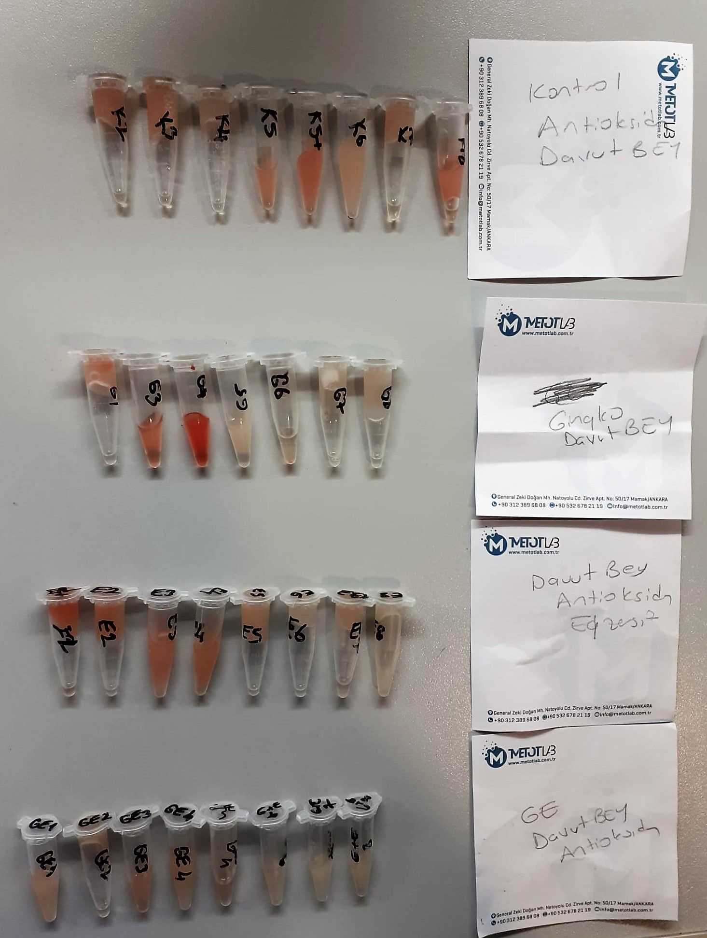
Gingko G-4 | 1.19 | 13.9 | 1.168 | 173 | 687 | 156 | 265.5 | hemolizli
Gingko G-5 | 1.1 | 7.26 | 0.660 | 133 | 243 | 92 | 75.5 | hemolizli
Gingko G-6 | 1.07 | 7.65 | 0.715 | 139 | 156 | 122 | 17
Gingko G-7 | 1.26 | 6.19 | 0.491 | 126 | 134 | 101 | 16.5
Gingko G-8 | 1.22 | 7.3 | 0.598 | 153 | 221 | 72 | 74.5
Egzersiz E-1 | 1.24 | 21.24 | 1.713 | 160 | 362 | 54 | 154
Egzersiz E-2 | 1.08 | 13.16 | 1.219 | 141 | 301 | 192 | 54.5 | hemolizli
Egzersiz E-3 | 1.18 | 13.18 | 1.117 | 168 | 314 | 155 | 79.5 | hemolizli
Egzersiz E-4 | 1.06 | 11.92 | 1.125 | 156 | 194 | 54 | 70 | hemolizli
Egzersiz E-5 | 1.22 | 9.04 | 0.741 | 158 | 172 | 154 | 9 | hemolizli
Egzersiz E-6 | 1.16 | 6.05 | 0.522 | 152 | 132 | 76 | 28
Egzersiz E-7 | 1.36 | 8.84 | 0.650 | 163 | 180 | 148 | 16
Egzersiz E-8 | 1.08 | 5.62 | 0.520 | 175 | 151 | 65 | 43
G+E - GE-1 | 1.12 | 10.43 | 0.931 | 153 | 274 | 76 | 99
G+E - GE-2 | 1.16 | 8.32 | 0.717 | 158 | 141 | 116 | 12.5
G+E - GE-3 | 1.1 | 17.68 | 1.607 | 159 | 207 | 108 | 49.5
G+E - GE-4 | 1.21 | 12.96 | 1.071 | 166 | 243 | 178 | 32.5
G+E - GE-5 | 1.06 | 8.89 | 0.839 | 159 | 139 | 83 | 28
G+E - GE-6 | 1.07 | 7.47 | 0.698 | 174 | 347 | 117 | 115
G+E - GE-7 | 1.01 | 5.18 | 0.513 | 169 | 168 | 53 | 57.5
G+E - GE-8 | 1.19 | 7.09 | 0.596 | 156 | 185 | 84 | 50.5

doku(kc)
Numune Adı | TAS(mmol/L) | TOS (µmol/L) | OSI | SOD (U/ml) | MP | Doku TAS (µmol/mg protein) | Doku TOS (nmol/mg protein) | Doku SOD (U/mg protein)
K-1 | 1.47 | 11.16 | 0.759 | 244 | 93.05 | 15.797958087 | 119.93551854 | 2622.2461042
K-2 | 2.06 | 18.19 | 0.883 | 244 | 102.62 | 20.074059637 | 177.25589554 | 2377.7041512
K-3 | 1.51 | 16.32 | 1.081 | 265 | 104.14 | 14.499711926 | 156.7121183 | 2544.6514308
K-4 | 1.51 | 12.43 | 0.823 | 243 | 88.9 | 16.985376828 | 139.8200225 | 2733.408324
K-5 | 2.28 | 18.28 | 0.802 | 244 | 93.79 | 24.309627892 | 194.90350784 | 2601.5566692
K-6 | 1.93 | 17.52 | 0.908 | 249 | 103.86 | 18.582707491 | 168.6886193 | 2397.4581167
K-7 | 2.35 | 17.49 | 0.744 | 227 | 91.41 | 25.708347008 | 191.33574007 | 2483.3169238
K-8 | 2.32 | 16.4 | 0.707 | 250 | 91.71 | 25.297132265 | 178.82455566 | 2725.9840803
E-1 | 2.22 | 18.56 | 0.836 | 257 | 101.98 | 21.768974309 | 181.9964699 | 2520.1019808
E-2 | 1.94 | 15.81 | 0.815 | 236 | 95.28 | 20.361041142 | 165.93198992 | 2476.9101595
E-3 | 2.2 | 17.64 | 0.802 | 233 | 112.6 | 19.538188277 | 156.660746 | 2069.2717584
E-4 | 2.07 | 16.78 | 0.811 | 243 | 111.2 | 18.615107914 | 150.89928058 | 2185.2517986
E-5 | 2.36 | 18.69 | 0.792 | 260 | 96.48 | 24.461028192 | 193.71890547 | 2694.8590381
E-6 | 1.96 | 16.47 | 0.840 | 234 | 104.76 | 18.709431081 | 157.21649485 | 2233.6769759
E-7 | 2.23 | 23.7 | 1.063 | 249 | 111.91 | 19.926726834 | 211.77732106 | 2225.0022339
E-8 | 2.06 | 18.04 | 0.876 | 250 | 110.72 | 18.605491329 | 162.93352601 | 2257.9479769
G-1 | 1.83 | 17.08 | 0.933 | 265 | 94.52 | 19.360981803 | 180.70249683 | 2803.6394414
G-2 | 1.91 | 14.25 | 0.746 | 260 | 96.89 | 19.713076685 | 147.07400144 | 2683.455465
G-3 | 1.98 | 15.71 | 0.793 | 237 | 96.11 | 20.601394236 | 163.45853709 | 2465.9244616
G-4 | 1.95 | 14.98 | 0.768 | 247 | 102.86 | 18.957806728 | 145.63484348 | 2401.3221855
G-5 | 1.78 | 15.49 | 0.870 | 258 | 112.9 | 15.766164748 | 137.20106289 | 2285.2081488
G-6 | 2.05 | 15.58 | 0.760 | 266 | 115.9 | 17.687661777 | 134.42622951 | 2295.0819672
G-7 | 2.08 | 16.06 | 0.772 | 250 | 102.2 | 20.352250489 | 157.14285714 | 2446.183953
G-8 | 1.47 | 12.7 | 0.864 | 246 | 105.6 | 13.920454545 | 120.26515152 | 2329.5454545
GK-1 | 2.05 | 18.1 | 0.883 | 260 | 104.2 | 19.673704415 | 173.70441459 | 2495.2015355
GK-2 | 2.3 | 16.34 | 0.710 | 242 | 87.04 | 26.424632353 | 187.72977941 | 2780.3308824
GK-3 | 1.65 | 16.94 | 1.027 | 255 | 91.11 | 18.109976951 | 185.9290967 | 2798.8146197
GK-4 | 2.28 | 19.87 | 0.871 | 242 | 100.9 | 22.596630327 | 196.92765114 | 2398.4142716
GK-5 | 2.03 | 18.77 | 0.925 | 239 | 91.2 | 22.25877193 | 205.81140351 | 2620.6140351
GK-6 | 2.38 | 21.04 | 0.884 | 235 | 123.5 | 19.271255061 | 170.36437247 | 1902.8340081
GK-7 | 1.94 | 17.39 | 0.896 | 225 | 103.9 | 18.671799808 | 167.37247353 | 2165.5437921
GK-8 | 1.98 | 17.16 | 0.867 | 229 | 93.26 | 21.230967189 | 184.00171563 | 2455.5007506
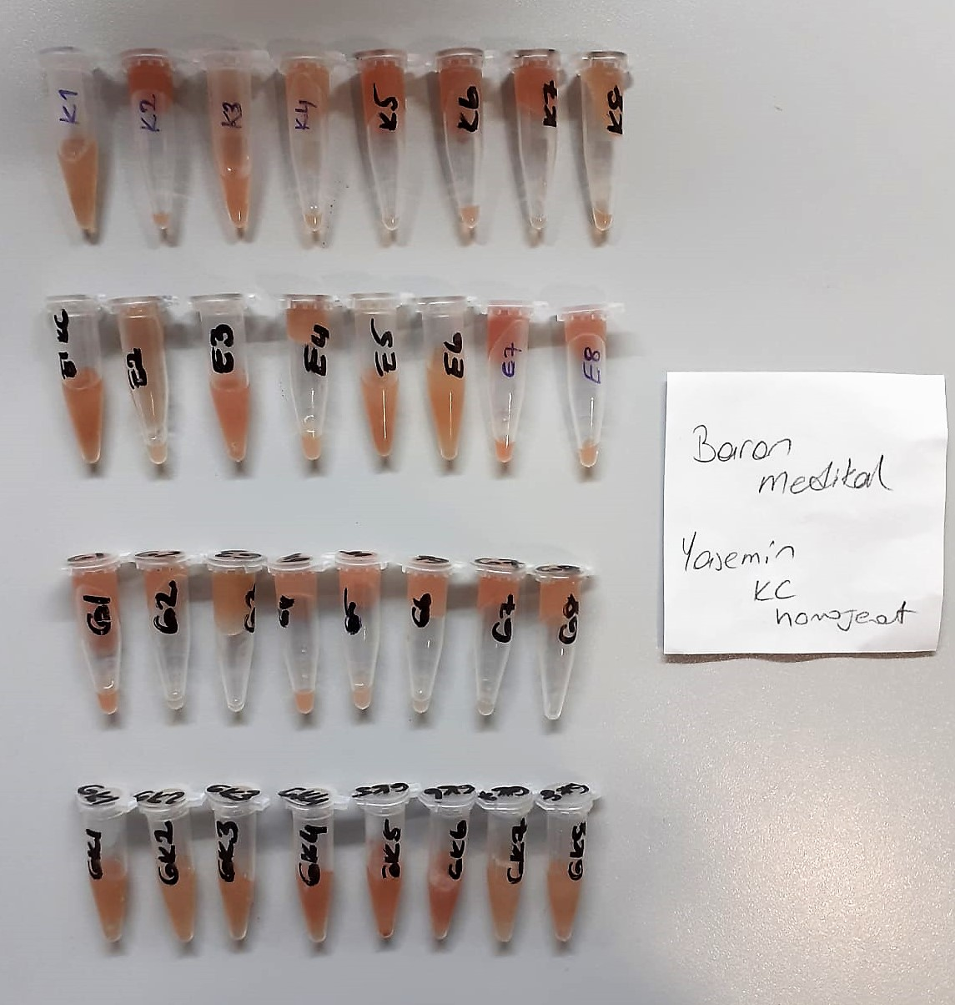

 |  |  |  |  |  |  | Kullanılan cihaz: Mindray marka BS400 model tam otomatik biyokimya cihazı
 |  |  |  |  |  |  | SOD: Super Oxıde Dismutase
 |  |  |  |  |  |  | TAS: Total Antıoxıdant Status
 |  |  |  |  |  |  | TOS: Total Oxıdant Status
 |  |  |  |  |  |  | OSI: Oxıdatıve Stress Index
 |  |  |  |  |  |  | MP: Mıcro protein

